关系图
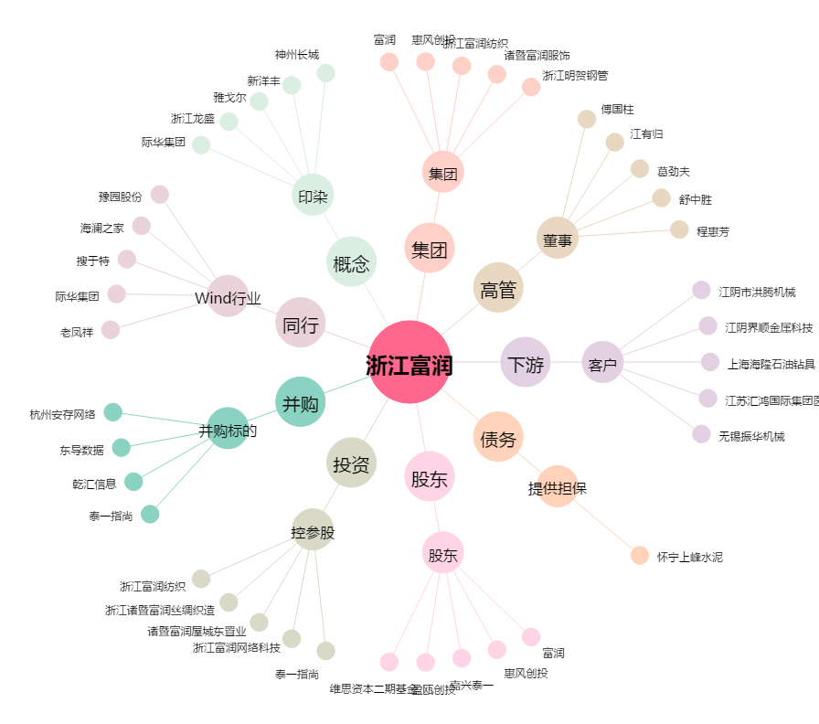
浙江富润[600070.SH] - 关系概览图

